市町村様式
資料番号４
美幌町特定居住促進計画 |  |  |  |  |  |  |  | 令和８年３月３１日策定

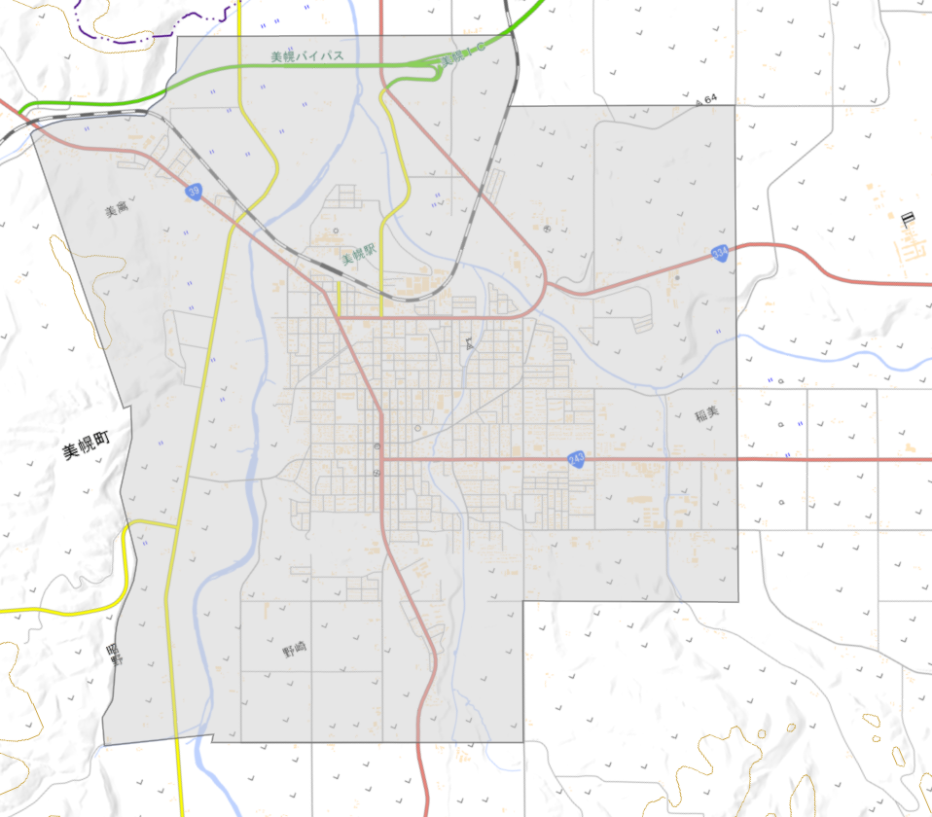
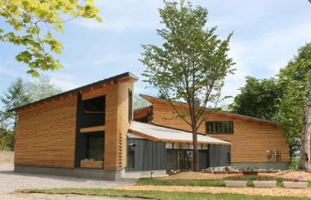
3-10 エコハウス
交流施設
自治体名 |  |  | 北海道美幌町 |  | 計画期間 | 令和7年度～令和11年度
１．特定居住促進区域
：都市計画区域 ＝ 特定居住促進区域
美幌ＩＣ

〈特定居住促進区域について〉 特定居住促進区域は美幌町における都市計画区域全域とする。

美幌駅
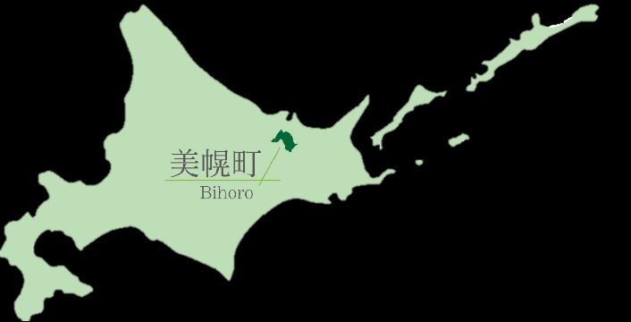
3-4 民泊ﾀｲﾌﾟ日の出民泊住宅
宿泊施設（移住体験住宅）

3-9 グリーンビレッジ美幌
宿泊施設

3-8 ﾏﾝｽﾘｰ賃貸ﾀｲﾌﾟ
宿泊施設（移住体験住宅）

美幌町全図
3-1 WorkingSpace KITEN
事務所（コワーキングスペース）
3-6 ﾏﾝｽﾘｰ賃貸ﾀｲﾌﾟ「青山北」
宿泊施設（移住体験住宅）
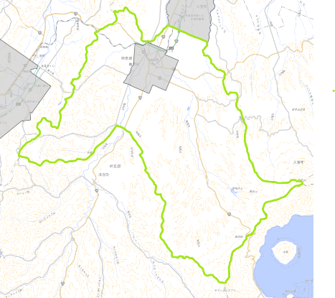

3-3 民泊タイプ「丘宿」
宿泊施設（移住体験住宅）
4-6 民泊ﾀｲﾌﾟ「ﾋﾞﾎﾛﾉﾋﾞ」上美幌
宿泊施設（移住体験住宅）
3-5 ﾏﾝｽﾘｰ賃貸ﾀｲﾌﾟ「野崎」
宿泊施設（移住体験住宅）
3-2 四季彩美幌
宿泊施設（移住体験住宅）
3-7 ﾏﾝｽﾘｰ賃貸ﾀｲﾌﾟ「ﾌｫﾚｽﾀｰ」
宿泊施設（移住体験住宅）

地図：全国都市計画GISビューアより

２．特定居住の促進に関する基本的な方針
 | （１）目指す姿
 | 美幌町は、「空の玄関口」に位置する利便性と、肥沃な大地が育む豊かな自然、そして生活機能が凝縮されたコンパクトな市街地を併せ持っている。美幌町が目指すのは、このアクセスの良さを活かし、都市部の住民が「第二のホーム」として日常的に美幌町を訪れるライフスタイルである。 二地域居住者が単なる「滞在者」にとどまらず、テレワークを通じて新たな価値を創造し、大自然の中でのびのびと子育てを楽しみ、地域住民や基幹産業である農業と深く関わる。そんな、都市と地方のいいとこ取りをしながら、多様な人々が交差し、刺激し合うことで、町全体に持続的な活気があふれる未来を目指す。

 | （２）基本方針
 | 美幌町は、北海道東部、オホーツク管内のほぼ中央に位置する肥沃な大地と豊かな自然に恵まれた農業を基幹産業とするまちであるとともに、特定居住の促進において、きわめて有利な立地条件を有している。 交通面においては、女満別空港から車で15分という近接性に加え、首都圏への航空便が複数運行されているため、都市圏からのアクセスが非常に良好であり、さらに、町内には国道4路線、道道6路線、JR石北線美幌駅が整備されていることから、道内主要都市への交通網も充実している。これら交通インフラは、美幌町を拠点とした広域的な活動を可能にするものである。 また、美幌町は豊かな自然環境と都市機能が融合した「コンパクトなまちづくり」が特徴で、町中心部にスーパーやコンビニエンスストア、医療機関などが集積し、日常生活における買い物や通院に困ることなく、便利で快適な暮らしを実現することができる。自然豊かな環境でのびのびと暮らしながらも、都市的な利便性を享受できる点は、二地域居住を検討する方々にとって大きな魅力となりうる。 本計画では、以下の基本方針に沿って、これらの地理的・交通的な優位性、そして「都市と自然の融合」という特性を最大限に活用し、二地域居住を促進する。 ① 多様なライフスタイルと働き方に対応した居住環境の提供 「WorkingSpace KITEN」をはじめとするコワーキングスペースや、複数の移住体験住宅の活用・充実を図り、二地域居住、ワーケーションなど、多様な働き方や暮らし方を希望する方々へ柔軟な選択肢を提供する。これにより、都市から離れて自然豊かな環境での生活を望む人々のニーズに応え、「びほろ暮らし」の魅力を多角的に提案する。 ② 交通利便性を活かした関係人口の創出・拡大と多様な担い手の確保 女満別空港からのアクセスや充実した道路・鉄道網を最大限に活用し、都市圏からの短期滞在者、企業誘致による新たな働き手、さらには地域活性化に貢献意欲のある多様な人材の呼び込みを促進する。二地域居住者の増加は、地域活動の新たな担い手、産業の活性化、そして美幌町の魅力を広く発信する「地域ファン」の増加に繋がり、将来的には移住・定住への円滑な移行を促進する。 ③ 美幌町ならではの教育環境の提供と地域への定着促進 豊かな自然環境と地域資源を活かした体験型学習や、地域と連携した特色ある教育プログラムを提供することで、美幌町ならではの教育環境を整備し、子育て世代の二地域居住者が安心して子どもを育てられる環境を構築し、家族ぐるみでの地域への定着を促進する。 ④ 地域資源を活かした魅力あるまちづくりと地域コミュニティとの共生 美幌町の基幹産業である農業、そして地域に根差した文化や景観などの資源を活かした体験プログラムや交流イベントを企画・実施し、二地域居住者が地域コミュニティに自然に溶け込み、地域活動へ積極的に参画できる環境を整備することで、地域住民との交流を深め、地域全体の活性化に貢献する。 ⑤ 安心して快適に暮らせる生活環境の継続的な整備 医療機関の充実や子育て支援、地域での見守り活動など、美幌町がこれまで培ってきた「人のつながり」を大切にし、誰もが安心して快適に暮らせる生活環境を維持・発展させる。

 | （３）期待する二地域居住者像
 | 美幌町は、単なる滞在者としてではなく、この町に愛着を持ち、共に未来を大切にしてくれる次のような方々が、二地域居住という形で町に関わることを期待する。 ▪ 美幌町の「ファン」として、町の魅力を共に楽しみ、発信する方 ▪ 都市部のビジネススキルを活かし、美幌町を「仕事と創造の場」とする方 ▪ 美幌町ならではの「自然・食・教育」を愛し、家族の成長に取り入れたい子育て世代 ▪ 地域資源に魅力を感じ、能動的にコミュニティへ参画する「共生志向」の方 ▪ 地域の暮らしを尊重し、住民と共に「びほろ暮らし」を創り上げる方

 | （４）目標
 | 目標値は以下のとおり。なお、目標値は計画期間最終年度での単年の数値である。 ① 特定居住拠点施設の年間利用人数 ▪ 移住体験住宅 目標値（R11）：15人 ※ 実績値（R5）：15人 ② 年間移住相談件数 ▪ 町及び移住コンシェルジュに対する移住相談件数 目標値（R11）：156件 ※ 実績値（R5）：156件

３．特定居住拠点施設の整備に関する事項
 | (1)特定居住拠点施設
 | No | 拠点施設の区分 | 名称（施設の内容） | 所在地 | 都市計画等の状況 | 整備内容 | 整備主体 | 整備期間
 | 1 | 事務所 | WorkingSpaceKITEN（コワーキングスペース） | 美幌町字美禽 252 番地の 2 | 指定なし | 整備済 | 美幌町 | R5.4月整備済
 | 2 | 宿泊施設 | 四季彩美幌（移住体験住宅） | 美幌町字東4条南4丁目16番地の31 | 第2種中高層住居専用地域 | 整備済 | 美幌町 | H27.7月整備済
 | 3 | 宿泊施設 | 民泊タイプ「丘宿」（移住体験住宅） | 美幌町字東1条南5丁目7番地の2 | 第1種住居地域 | 整備済 | 民間事業者 | R3.3月整備済
 | 4 | 宿泊施設 | 民泊タイプ日の出民泊住宅（移住体験住宅） | 美幌町字日の出1丁目12番地の10 | 工業地域 | 整備済 | 民間事業者 | R6.3月整備済
 | 5 | 宿泊施設 | マンスリー賃貸タイプ「野崎」（移住体験住宅） | 美幌町字野崎13番地の76 | 第2種中高層住居専用地域 | 整備済 | 民間事業者 | R3.3月整備済
 | 6 | 宿泊施設 | マンスリー賃貸タイプ「青山北」（移住体験住宅） | 美幌町字青山北38番地の2 | 第2種中高層住居専用地域 | 整備済 | 民間事業者 | R3.3月整備済
 | 7 | 宿泊施設 | マンスリー賃貸タイプ「フォレスター」（移住体験住宅） | 美幌町東4条南5丁目9番地の6 | 第2種中高層住居専用地域 | 整備済 | 民間事業者 | R7.3月整備済
 | 8 | 宿泊施設 | マンスリー賃貸タイプ（移住体験住宅） | 美幌町字三橋南13番地の5 | 第2種中高層住居専用地域 | 改築 | 民間事業者 | R7.6月～R8.3月
 | 9 | 宿泊施設 | グリーンビレッジ美幌 | 美幌町字美禽252番地の2 | 指定なし | 改築 | 美幌町 | R8.4月～R9.3月予定
 | 10 | 交流施設 | エコハウス | 美幌町字美禽255番地 | 指定なし | 整備済 | 美幌町 | H22.3月整備済

 | (２)用途特例適用要件に関する事項（特定行政庁の同意： 年 月 日）
 | ・ | 用途（施設の種類）

 | ・ | エリア

 | ・ | 市街地環境の悪化を防止するための措置

 | (３)公的賃貸住宅等整備事業に関する事項

４．特定居住者の生活の利便性の向上又は就業の機会の創出に資するため必要な施設の整備に関する事項
 | (１)関連施設
 | No | 施設の用途・名称 |  | 所在地 | 都市計画等の状況 | 整備内容 | 整備主体 | 整備期間
 | 1 | 宿泊業、飲食サービス業用建築物 | 美幌みどりの村森林公園キャンプ場 | 美幌町字美禽252番地の1 | 指定なし | 再整備 | 美幌町 | R7.8月～R9.3月予定
 | 2 | その他のサービス業用建築物 | 美幌峠レストハウス展望休憩室 | 美幌町字古梅 国有林内 | 都市計画区域外 | 整備済 | 美幌町 | R4.4月改築
 | 3 | 公衆浴場 | 峠の湯びほろ | 美幌町字都橋40番地の1 | 都市計画区域外 | 整備済 | 美幌町 | H8.12月整備済
 | 4 | 卸売市場 | 物産館ぽっぽ屋 | 美幌町字新町3丁目97番地の2 | 商業地域 | 整備済 | 美幌町 | H13.9月整備済
 | 5 | 医療，福祉用建築物 | 保健福祉総合センターしゃきっとプラザ | 美幌町字東3条北2丁目1番地 | 第1種住居地域 | 整備済 | 美幌町 | H16.9月整備済
 | 6 | 宿泊業、飲食サービス業用建築物 | 民泊タイプ「ビホロノビ」上美幌 | 美幌町字美富548番地の4 | 都市計画区域外 | 整備済 | 民間事業者 | R5.3月整備済

 | (２)用途特例適用要件に関する事項（特定行政庁の同意： 年 月 日）
 | ・ | 用途（施設の種類）

 | ・ | エリア

 | ・ | 市街地環境の悪化を防止するための措置

５．施設の整備に関する事業と一体となってその効果を一層高めるために必要な事業又は事務に関する事項
 | ● | WorkingSpaceKITENでの定期的な交流イベントやワークショップの開催による、二地域居住者と町民との交流の場の創出や二地域居住者が地域の文化、生活に触れる機会の創出
 | ● | WorkingSpaceKITENのサテライトオフィス契約や企業誘致による雇用の場の創出
 | ● | 移住定住ポータルサイト「びほろ暮らし」や移住ガイドブックによる情報発信
 | ● | 移住コンシェルジュの配置
 | ● | 移住及び二地域居住検討者へのワンストップ相談窓口の開設
 | ● | 首都圏等で開催される移住フェアへの参加による情報発信、関係人口の創出
 | ● | InstagramやFacebook等のSNSを活用した情報発信
 | ● | 移住及び二地域居住検討者向けの移住体験住宅の整備
 | ● | 移住体験住宅利用者の希望に合わせたオーダーメイドツアーの実施
 | ● | 移住及び二地域居住検討者のデータベースの整備
 | ● | 空き家の利活用、解体に対する補助
 | ● | 地域みらい留学（高校生向けの留学プログラム）の実施
 | ● | 企業に向けた業務型ワーケーションプログラムの提供による関係人口の創出
 | ● | 地域おこし協力隊インターン制度を利用したプログラム構築による若年層の関係人口の創出
 | ● | ふるさと会（東京美幌会、さっぽろ美幌会）による関係人口の創出
 | ● | デマンド型申込みバス「もーびー」の運行による移動快適性の向上
 | ● | 交流人口や関係人口増加のための美幌みどりの村再整備の検討
 | ● | ふるさと住民登録制度の活用検討
 | ● | 二地域居住滞在時の公共町民サービスを受けるための要件緩和の検討
 | ● | 二地域居住者向け補助制度（既存施策の拡充）の整備検討
 | ● | 二地域居住者向け住宅の整備検討
６．施設の整備に関する事業と拠点施設関連基盤施設整備事業との連携に関する事項
 | 適用なし

 |  | ※都道府県が社会資本総合整備計画（広域的地域活性化基盤整備計画）により拠点施設関連基盤施設整備事業を実施する場合に記載。
 |  | 計画の名称、計画の期間、交付対象、連携都道府県
７．その他
 | (1)都道府県知事への意見聴取：令和8年3月16日
 | (2)特定居住促進区域内の住民の意見を反映するために必要な措置に関する事項
 |  | 美幌町まち・ひと・しごと創生推進委員会における協議：令和7年10月30日
 | (3)都市計画との調和に関する事項
 |  | 都市計画担当部署との確認：令和7年11月11日
 |  | 「美幌町コンパクトなまちづくり計画（都市計画マスタープラン）」では、将来都市像として「自然と人の共生が地域を創る美しいまち」を掲げており、本町の特性である農林業や豊かな自然環境を地域資源として活用し、産業間の連携や交流の活性化を通じて、持続可能な賑わいあるまちづくりを推進することとしている。 また、本計画は、この将来都市像や目標に基づき、市街地外に位置する施設や豊かな自然環境を特定居住の拠点として活用し、二地域居住を通じた新たな働き方の支援や地域住民との交流促進を図るものとしており、関係人口の創出を通じて持続可能な地域社会の形成に資するものであるため、都市計画との調和は図られている。

